CAB_ALM_RCV P6,67
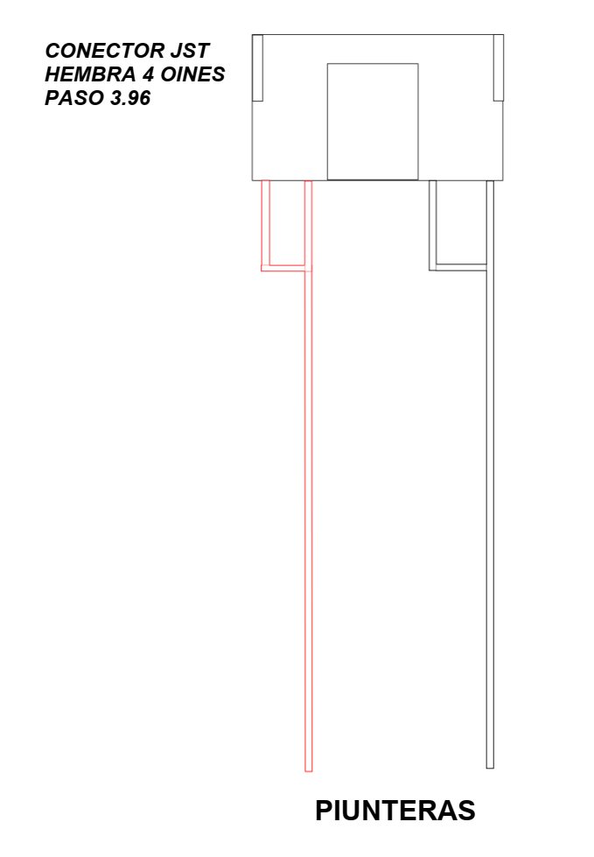
CABLE ALIMENTACIÓN RECEIVING CARD AVEIRO P6,67

CAB_ALM_MOD
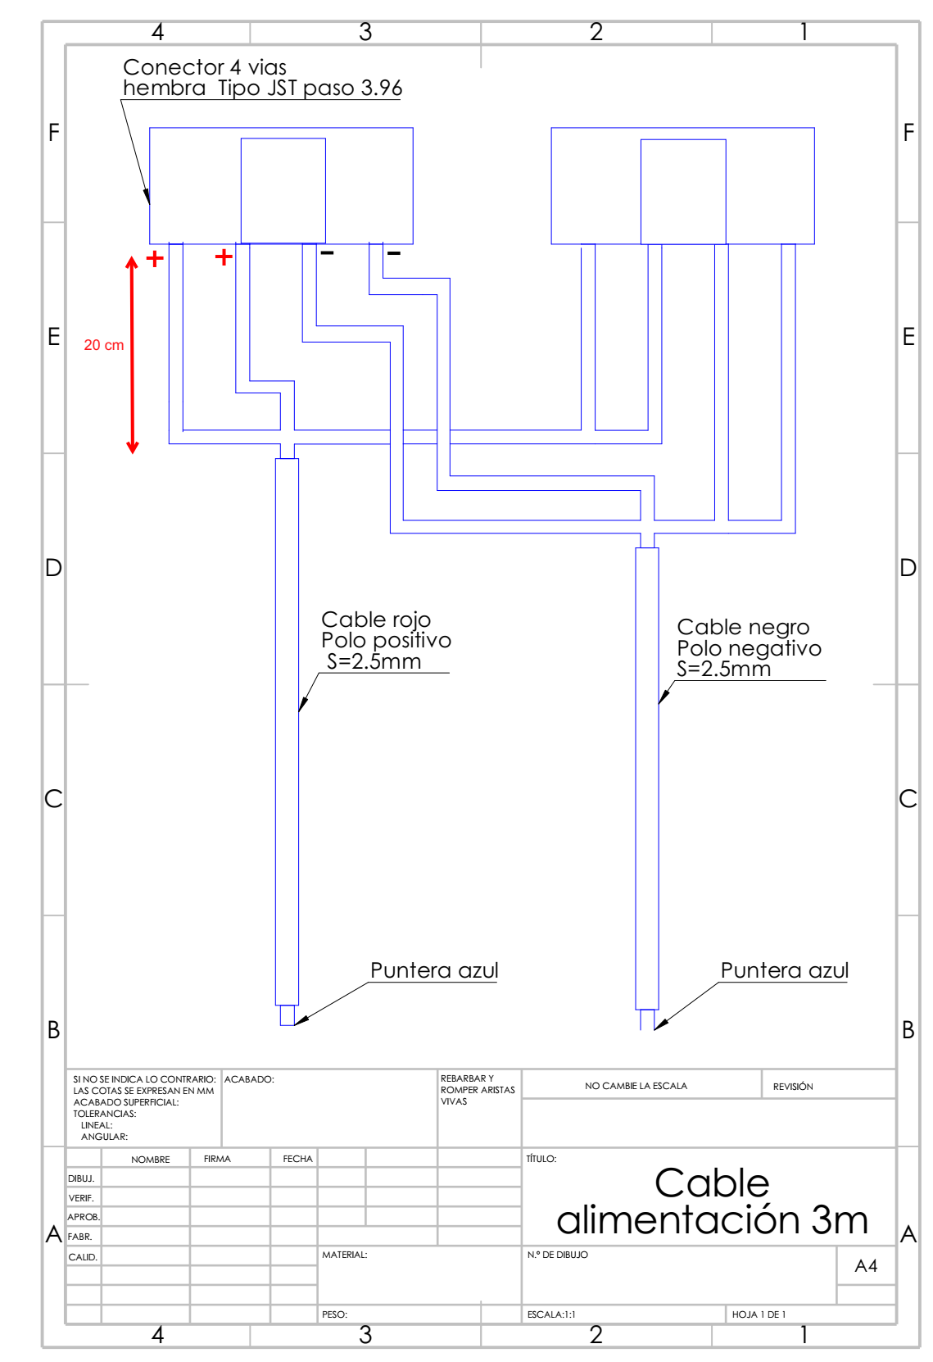
CABLE ALIMENTACIÓN 3M MODULOS (P10 y P6,67)

